ＰＮ機(系統１) (原紙)
●室内機接続判定シート
 |  |  |  |  |  |  |  |  |  |  |  |  |  | パナソニック産機システムズ（株）

【対象室外機：エクセルプラス（U-GB560S3SD，U-GB560S3SDR）】 |  |  |  |  |  |  | （エクセルプラスに接続されるU-GWX560S3SD，U-GWX560S3SDRも対象）

※複数台設置の場合は、各系統ごとにシートを作成し、チェックを行ってください。
※室外機に接続される室内機は停電対応の可否に限らず入力してください。
※本判定シートは、停電時に電気機器のみを使用する場合には対応しておりません。
※本判定シートに記載の室内機以外の場合は、メーカーに相談ください。
 |  |  |  |  |  |  |  |  |  |  |  |  |  | 号機
 |  |  |  |  |  | のセルに入力してください。

【室内機消費電力と接続容量】 |  |  |  |  | ※停電時に自立運転させない場合は、室外機基板設定で必ず「自立時運転しない」設定にすること
機種 （下記以外は 接続できません） | 容量 (HP) | 消費電力 (kVA) |  | 台数 |  |  | 合計消費電力(kVA) |  |  | 合計容量(HP) |  |  | ハイタップ設定
 |  |  |  | 停電時 運転する | ※停電時 運転しない | 計 | 停電時 運転する | ※停電時 運転しない | 計 | 停電時 運転する | ※停電時 運転しない | 計 | なし | あり | フラグ
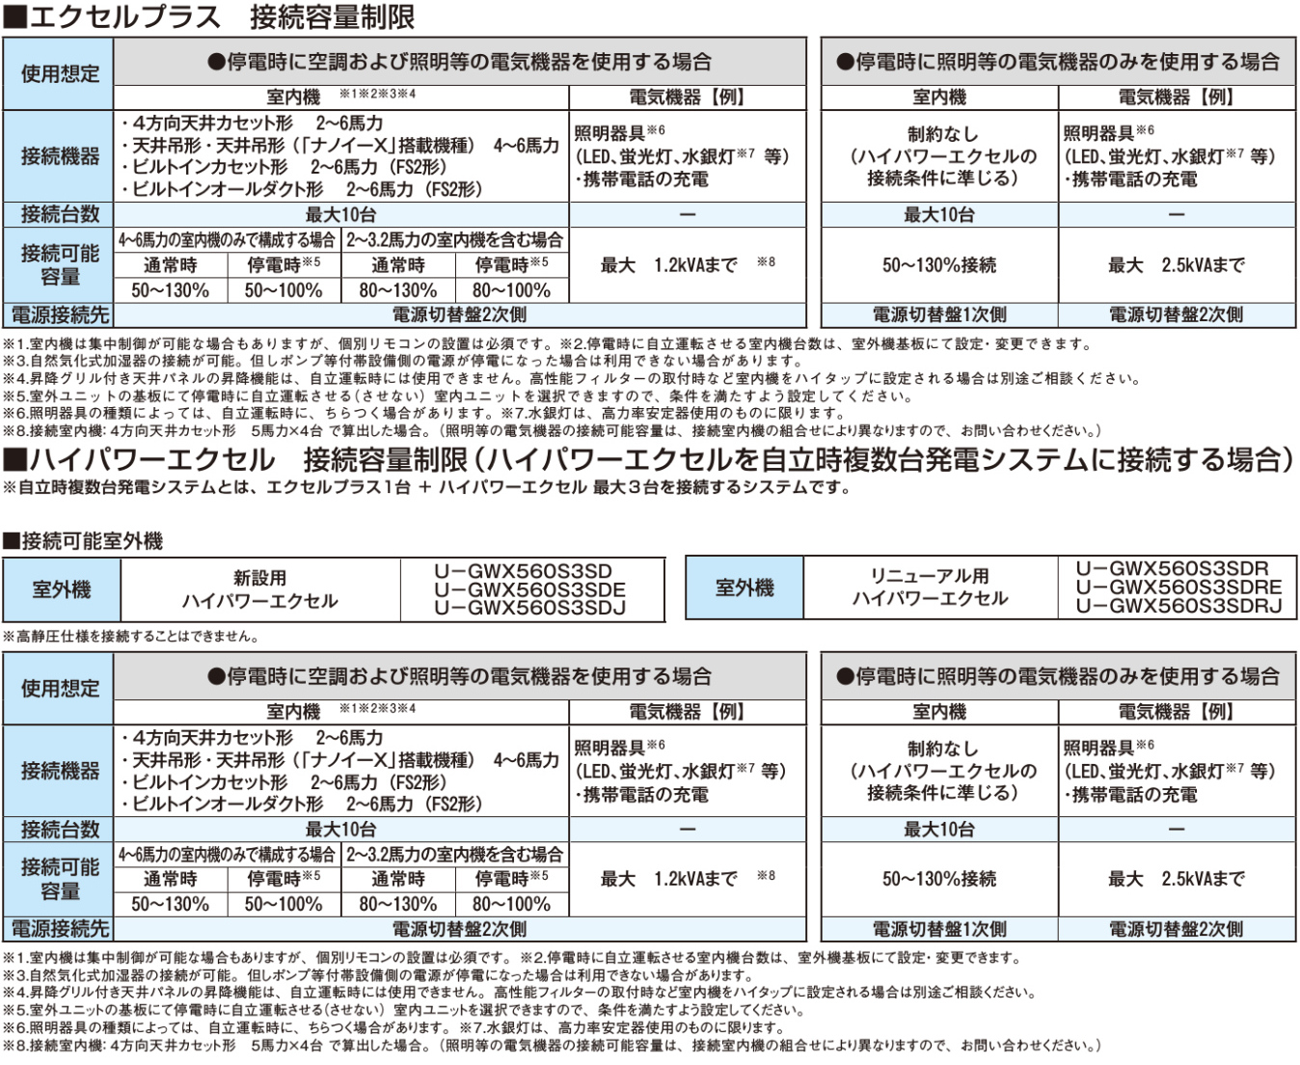
最大24台
最大24台
天ｶｾ 4方向 US2 UT1 | 2 | 0.068 |  |  |  | 0 | 0.000 | 0.000 | 0.000 | 0 | 0 | 0 | 〇 |  | 0
 |  | 0.131 |  |  |  | 0 | 0.000 | 0.000 | 0.000 | 0 | 0 | 0 |  | 〇 | 0
 | 2.5 | 0.094 |  |  |  | 0 | 0.000 | 0.000 | 0.000 | 0 | 0 | 0 | 〇 |  | 0
 |  | 0.131 |  |  |  | 0 | 0.000 | 0.000 | 0.000 | 0 | 0 | 0 |  | 〇 | 0
 | 3 | 0.094 |  |  |  | 0 | 0.000 | 0.000 | 0.000 | 0 | 0 | 0 | 〇 |  | 0
 |  | 0.131 |  |  |  | 0 | 0.000 | 0.000 | 0.000 | 0 | 0 | 0 |  | 〇 | 0
 | 3.2 | 0.154 |  |  |  | 0 | 0.000 | 0.000 | 0.000 | 0 | 0 | 0 | 〇 |  | 0
 |  | 0.260 |  |  |  | 0 | 0.000 | 0.000 | 0.000 | 0 | 0 | 0 |  | 〇 | 0
 | 4 | 0.170 |  |  |  | 0 | 0.000 | 0.000 | 0.000 | 0 | 0 | 0 | 〇
 |  | 0.260 |  |  |  | 0 | 0.000 | 0.000 | 0.000 | 0 | 0 | 0 |  | 〇
 | 5 | 0.200 |  |  |  | 0 | 0.000 | 0.000 | 0.000 | 0 | 0 | 0 | 〇
 |  | 0.260 |  |  |  | 0 | 0.000 | 0.000 | 0.000 | 0 | 0 | 0 |  | 〇
 | 6 | 0.200 |  |  |  | 0 | 0.000 | 0.000 | 0.000 | 0 | 0 | 0 | 〇
 |  | 0.260 |  |  |  | 0 | 0.000 | 0.000 | 0.000 | 0 | 0 | 0 |  | 〇
天吊 TS1 | 4 | 0.136 |  |  |  | 0 | 0.000 | 0.000 | 0.000 | 0 | 0 | 0 | 〇
 |  | 0.217 |  |  |  | 0 | 0.000 | 0.000 | 0.000 | 0 | 0 | 0 |  | 〇
 | 5 | 0.152 |  |  |  | 0 | 0.000 | 0.000 | 0.000 | 0 | 0 | 0 | 〇
 |  | 0.241 |  |  |  | 0 | 0.000 | 0.000 | 0.000 | 0 | 0 | 0 |  | 〇
 | 6 | 0.196 |  |  |  | 0 | 0.000 | 0.000 | 0.000 | 0 | 0 | 0 | 〇
 |  | 0.253 |  |  |  | 0 | 0.000 | 0.000 | 0.000 | 0 | 0 | 0 |  | 〇
天吊 TT1 | 4 | 0.146 |  |  |  | 0 | 0.000 | 0.000 | 0.000 | 0 | 0 | 0 | 〇
 |  | 0.221 |  |  |  | 0 | 0.000 | 0.000 | 0.000 | 0 | 0 | 0 |  | 〇
 | 5 | 0.178 |  |  |  | 0 | 0.000 | 0.000 | 0.000 | 0 | 0 | 0 | 〇
 |  | 0.271 |  |  |  | 0 | 0.000 | 0.000 | 0.000 | 0 | 0 | 0 |  | 〇
 | 6 | 0.200 |  |  |  | 0 | 0.000 | 0.000 | 0.000 | 0 | 0 | 0 | 〇
 |  | 0.276 |  |  |  | 0 | 0.000 | 0.000 | 0.000 | 0 | 0 | 0 |  | 〇
ﾋﾞﾙﾄｲﾝ ｶｾｯﾄ FS2 | 2 | 0.132 |  |  |  | 0 | 0.000 | 0.000 | 0.000 | 0 | 0 | 0 | 〇 |  | 0
 |  | 0.176 |  |  |  | 0 | 0.000 | 0.000 | 0.000 | 0 | 0 | 0 |  | 〇 | 0
 | 2.5 | 0.161 |  |  |  | 0 | 0.000 | 0.000 | 0.000 | 0 | 0 | 0 | 〇 |  | 0
 |  | 0.308 |  |  |  | 0 | 0.000 | 0.000 | 0.000 | 0 | 0 | 0 |  | 〇 | 0
 | 3 | 0.161 |  |  |  | 0 | 0.000 | 0.000 | 0.000 | 0 | 0 | 0 | 〇 |  | 0
 |  | 0.308 |  |  |  | 0 | 0.000 | 0.000 | 0.000 | 0 | 0 | 0 |  | 〇 | 0
 | 3.2 | 0.178 |  |  |  | 0 | 0.000 | 0.000 | 0.000 | 0 | 0 | 0 | 〇 |  | 0
 |  | 0.308 |  |  |  | 0 | 0.000 | 0.000 | 0.000 | 0 | 0 | 0 |  | 〇 | 0
 | 4 | 0.242 |  |  |  | 0 | 0.000 | 0.000 | 0.000 | 0 | 0 | 0 | 〇
 |  | 0.440 |  |  |  | 0 | 0.000 | 0.000 | 0.000 | 0 | 0 | 0 |  | 〇
 | 5 | 0.286 |  |  |  | 0 | 0.000 | 0.000 | 0.000 | 0 | 0 | 0 | 〇
 |  | 0.440 |  |  |  | 0 | 0.000 | 0.000 | 0.000 | 0 | 0 | 0 |  | 〇
 | 6 | 0.308 |  |  |  | 0 | 0.000 | 0.000 | 0.000 | 0 | 0 | 0 | 〇
 |  | 0.440 |  |  |  | 0 | 0.000 | 0.000 | 0.000 | 0 | 0 | 0 |  | 〇
ﾋﾞﾙﾄｲﾝ ｵｰﾙﾀﾞｸﾄ FES2 | 2 | 0.187 |  |  |  | 0 | 0.000 | 0.000 | 0.000 | 0 | 0 | 0 | 〇 |  | 0
 |  | 0.330 |  |  |  | 0 | 0.000 | 0.000 | 0.000 | 0 | 0 | 0 |  | 〇 | 0
 | 2.5 | 0.207 |  |  |  | 0 | 0.000 | 0.000 | 0.000 | 0 | 0 | 0 | 〇 |  | 0
 |  | 0.440 |  |  |  | 0 | 0.000 | 0.000 | 0.000 | 0 | 0 | 0 |  | 〇 | 0
 | 3 | 0.207 |  |  |  | 0 | 0.000 | 0.000 | 0.000 | 0 | 0 | 0 | 〇 |  | 0
 |  | 0.440 |  |  |  | 0 | 0.000 | 0.000 | 0.000 | 0 | 0 | 0 |  | 〇 | 0
 | 3.2 | 0.286 |  |  |  | 0 | 0.000 | 0.000 | 0.000 | 0 | 0 | 0 | 〇 |  | 0
 |  | 0.440 |  |  |  | 0 | 0.000 | 0.000 | 0.000 | 0 | 0 | 0 |  | 〇 | 0
 | 4 | 0.330 |  |  |  | 0 | 0.000 | 0.000 | 0.000 | 0 | 0 | 0 | 〇
 |  | 0.550 |  |  |  | 0 | 0.000 | 0.000 | 0.000 | 0 | 0 | 0 |  | 〇
 | 5 | 0.374 |  |  |  | 0 | 0.000 | 0.000 | 0.000 | 0 | 0 | 0 | 〇
 |  | 0.550 |  |  |  | 0 | 0.000 | 0.000 | 0.000 | 0 | 0 | 0 |  | 〇
 | 6 | 0.374 |  |  |  | 0 | 0.000 | 0.000 | 0.000 | 0 | 0 | 0 | 〇
 |  | 0.550 |  |  |  | 0 | 0.000 | 0.000 | 0.000 | 0 | 0 | 0 |  | 〇
 |  |  |  | 0 | 0 | 0 | 0.000 | 0.000 | 0.000 | 0 | 0 | 0 |  |  | 0

 |  |  |  |  |  | 台数 | 室内機の 合計消費電力(kVA) |  | 合計容量(HP) |  | 総合 | 電気機器 使用可能容量kVA
 |  |  |  |  |  |  |  |  | 下限 | 上限
判定 |  |  |  |  |  | 〇 | 〇 |  | × | × | × | －

■照明負荷（kVA）入力
照明 |  |  |  |  |  | コンセント（100V)
 | kVA |  |  |  |  | 20.0 |  | A
※入力範囲 電気機器使用可能容量以下 |  |  |  |  |  |  | ※ﾏｲﾅｽの値はNG

■３．５固定 |  |  | ■１．５固定 |  |  | ■自動演算 |  |  | ■自動演算
停電時自立発電出力 |  | - | 室外機消費電力 |  | - | 室内機消費電力 |  | = | 電気機器容量
3.500 | kVA |  | 1.500 | kVA |  | 0.000 | kVA |  | 2.000 | kVA
 |  |  |  |  |  |  |  |  | マイナスは×

ＰＮ機(記入例)
●室内機接続判定シート
 |  |  |  |  |  |  |  |  |  |  |  |  |  | パナソニック産機システムズ（株）

【対象室外機：エクセルプラス（U-GB560S3SD，U-GB560S3SDR）】 |  |  |  |  |  |  | （エクセルプラスに接続されるU-GWX560S3SD，U-GWX560S3SDRも対象）

※複数台設置の場合は、各系統ごとにシートを作成し、チェックを行ってください。
※室外機に接続される室内機は停電対応の可否に限らず入力してください。
※本判定シートは、停電時に電気機器のみを使用する場合には対応しておりません。
※本判定シートに記載の室内機以外の場合は、メーカーに相談ください。
 |  |  |  |  |  |  |  |  |  |  |  |  | 1 | 号機
 |  |  |  |  |  | のセルに入力してください。

【室内機消費電力と接続容量】 |  |  |  |  | ※停電時に自立運転させない場合は、室外機基板設定で必ず「自立時運転しない」設定にすること
機種 （下記以外は 接続できません） | 容量 (HP) | 消費電力 (kVA) |  | 台数 |  |  | 合計消費電力(kVA) |  |  | 合計容量(HP) |  |  | ハイタップ設定
 |  |  |  | 停電時 運転する | ※停電時 運転しない | 計 | 停電時 運転する | ※停電時 運転しない | 計 | 停電時 運転する | ※停電時 運転しない | 計 | なし | あり | フラグ
最大24台
最大24台
天ｶｾ 4方向 US2 UT1 | 2 | 0.068 |  |  |  | 0 | 0.000 | 0.000 | 0.000 | 0 | 0 | 0 | 〇 |  | 0
 |  | 0.131 |  |  |  | 0 | 0.000 | 0.000 | 0.000 | 0 | 0 | 0 |  | 〇 | 0
 | 2.5 | 0.094 |  |  |  | 0 | 0.000 | 0.000 | 0.000 | 0 | 0 | 0 | 〇 |  | 0
 |  | 0.131 |  |  |  | 0 | 0.000 | 0.000 | 0.000 | 0 | 0 | 0 |  | 〇 | 0
 | 3 | 0.094 |  |  |  | 0 | 0.000 | 0.000 | 0.000 | 0 | 0 | 0 | 〇 |  | 0
 |  | 0.131 |  |  |  | 0 | 0.000 | 0.000 | 0.000 | 0 | 0 | 0 |  | 〇 | 0
 | 3.2 | 0.154 |  |  |  | 0 | 0.000 | 0.000 | 0.000 | 0 | 0 | 0 | 〇 |  | 0
 |  | 0.260 |  |  |  | 0 | 0.000 | 0.000 | 0.000 | 0 | 0 | 0 |  | 〇 | 0
 | 4 | 0.170 |  |  |  | 0 | 0.000 | 0.000 | 0.000 | 0 | 0 | 0 | 〇
 |  | 0.260 |  |  |  | 0 | 0.000 | 0.000 | 0.000 | 0 | 0 | 0 |  | 〇
本シートの室内機は、図面・見積書と同一であること
 | 5 | 0.200 |  | 4 | 1 | 5 | 0.800 | 0.200 | 1.000 | 20 | 5 | 25 | 〇
 |  | 0.260 |  |  |  | 0 | 0.000 | 0.000 | 0.000 | 0 | 0 | 0 |  | 〇
 | 6 | 0.200 |  |  |  | 0 | 0.000 | 0.000 | 0.000 | 0 | 0 | 0 | 〇
 |  | 0.260 |  |  |  | 0 | 0.000 | 0.000 | 0.000 | 0 | 0 | 0 |  | 〇
天吊 TS1 | 4 | 0.136 |  |  |  | 0 | 0.000 | 0.000 | 0.000 | 0 | 0 | 0 | 〇
 |  | 0.217 |  |  |  | 0 | 0.000 | 0.000 | 0.000 | 0 | 0 | 0 |  | 〇
 | 5 | 0.152 |  |  |  | 0 | 0.000 | 0.000 | 0.000 | 0 | 0 | 0 | 〇
 |  | 0.241 |  |  |  | 0 | 0.000 | 0.000 | 0.000 | 0 | 0 | 0 |  | 〇
 | 6 | 0.196 |  |  |  | 0 | 0.000 | 0.000 | 0.000 | 0 | 0 | 0 | 〇
 |  | 0.253 |  |  |  | 0 | 0.000 | 0.000 | 0.000 | 0 | 0 | 0 |  | 〇
天吊 TT1 | 4 | 0.146 |  |  |  | 0 | 0.000 | 0.000 | 0.000 | 0 | 0 | 0 | 〇
 |  | 0.221 |  |  |  | 0 | 0.000 | 0.000 | 0.000 | 0 | 0 | 0 |  | 〇
 | 5 | 0.178 |  |  |  | 0 | 0.000 | 0.000 | 0.000 | 0 | 0 | 0 | 〇
 |  | 0.271 |  |  |  | 0 | 0.000 | 0.000 | 0.000 | 0 | 0 | 0 |  | 〇
 | 6 | 0.200 |  |  |  | 0 | 0.000 | 0.000 | 0.000 | 0 | 0 | 0 | 〇
 |  | 0.276 |  |  |  | 0 | 0.000 | 0.000 | 0.000 | 0 | 0 | 0 |  | 〇
ﾋﾞﾙﾄｲﾝ ｶｾｯﾄ FS2 | 2 | 0.132 |  |  |  | 0 | 0.000 | 0.000 | 0.000 | 0 | 0 | 0 | 〇 |  | 0
 |  | 0.176 |  |  |  | 0 | 0.000 | 0.000 | 0.000 | 0 | 0 | 0 |  | 〇 | 0
 | 2.5 | 0.161 |  |  |  | 0 | 0.000 | 0.000 | 0.000 | 0 | 0 | 0 | 〇 |  | 0
 |  | 0.308 |  |  |  | 0 | 0.000 | 0.000 | 0.000 | 0 | 0 | 0 |  | 〇 | 0
 | 3 | 0.161 |  |  |  | 0 | 0.000 | 0.000 | 0.000 | 0 | 0 | 0 | 〇 |  | 0
 |  | 0.308 |  |  |  | 0 | 0.000 | 0.000 | 0.000 | 0 | 0 | 0 |  | 〇 | 0
 | 3.2 | 0.178 |  |  |  | 0 | 0.000 | 0.000 | 0.000 | 0 | 0 | 0 | 〇 |  | 0
 |  | 0.308 |  |  |  | 0 | 0.000 | 0.000 | 0.000 | 0 | 0 | 0 |  | 〇 | 0
 | 4 | 0.242 |  |  |  | 0 | 0.000 | 0.000 | 0.000 | 0 | 0 | 0 | 〇
 |  | 0.440 |  |  |  | 0 | 0.000 | 0.000 | 0.000 | 0 | 0 | 0 |  | 〇
 | 5 | 0.286 |  |  |  | 0 | 0.000 | 0.000 | 0.000 | 0 | 0 | 0 | 〇
 |  | 0.440 |  |  |  | 0 | 0.000 | 0.000 | 0.000 | 0 | 0 | 0 |  | 〇
 | 6 | 0.308 |  |  |  | 0 | 0.000 | 0.000 | 0.000 | 0 | 0 | 0 | 〇
 |  | 0.440 |  |  |  | 0 | 0.000 | 0.000 | 0.000 | 0 | 0 | 0 |  | 〇
ﾋﾞﾙﾄｲﾝ ｵｰﾙﾀﾞｸﾄ FES2 | 2 | 0.187 |  |  |  | 0 | 0.000 | 0.000 | 0.000 | 0 | 0 | 0 | 〇 |  | 0
 |  | 0.330 |  |  |  | 0 | 0.000 | 0.000 | 0.000 | 0 | 0 | 0 |  | 〇 | 0
 | 2.5 | 0.207 |  |  |  | 0 | 0.000 | 0.000 | 0.000 | 0 | 0 | 0 | 〇 |  | 0
 |  | 0.440 |  |  |  | 0 | 0.000 | 0.000 | 0.000 | 0 | 0 | 0 |  | 〇 | 0
 | 3 | 0.207 |  |  |  | 0 | 0.000 | 0.000 | 0.000 | 0 | 0 | 0 | 〇 |  | 0
 |  | 0.440 |  |  |  | 0 | 0.000 | 0.000 | 0.000 | 0 | 0 | 0 |  | 〇 | 0
 | 3.2 | 0.286 |  |  |  | 0 | 0.000 | 0.000 | 0.000 | 0 | 0 | 0 | 〇 |  | 0
 |  | 0.440 |  |  |  | 0 | 0.000 | 0.000 | 0.000 | 0 | 0 | 0 |  | 〇 | 0
 | 4 | 0.330 |  |  |  | 0 | 0.000 | 0.000 | 0.000 | 0 | 0 | 0 | 〇
 |  | 0.550 |  |  |  | 0 | 0.000 | 0.000 | 0.000 | 0 | 0 | 0 |  | 〇
 | 5 | 0.374 |  |  |  | 0 | 0.000 | 0.000 | 0.000 | 0 | 0 | 0 | 〇
 |  | 0.550 |  |  |  | 0 | 0.000 | 0.000 | 0.000 | 0 | 0 | 0 |  | 〇
 | 6 | 0.374 |  |  |  | 0 | 0.000 | 0.000 | 0.000 | 0 | 0 | 0 | 〇
 |  | 0.550 |  |  |  | 0 | 0.000 | 0.000 | 0.000 | 0 | 0 | 0 |  | 〇
 |  |  |  | 4 | 1 | 5 | 0.800 | 0.200 | 1.000 | 20 | 5 | 25 |  |  | 0

 |  |  |  |  |  | 台数 | 室内機の 合計消費電力(kVA) |  | 合計容量(HP) |  | 総合 | 電気機器 使用可能容量kVA
 |  |  |  |  |  |  |  |  | 下限 | 上限
判定 |  |  |  |  |  | 〇 | 〇 |  | 〇 | 〇 | 〇 | 1.000
判定がすべて「〇」であり、コンセントの欄が
マイナス値とならないように室内機を選定する。
■照明負荷（kVA）入力
照明 |  |  |  |  |  | コンセント（100V)
1.000 | kVA |  |  |  |  | 0.0 |  | A
※入力範囲 電気機器使用可能容量以下 |  |  |  |  |  |  | ※ﾏｲﾅｽの値はNG

■３．５固定 |  |  | ■１．５固定 |  |  | ■自動演算 |  |  | ■自動演算
停電時自立発電出力 |  | - | 室外機消費電力 |  | - | 室内機消費電力 |  | = | 電気機器容量
3.500 | kVA |  | 1.500 | kVA |  | 1.000 | kVA |  | 1.000 | kVA
 |  |  |  |  |  |  |  |  | マイナスは×

ＹＮ機・ＤＫ機 (記入例)
●室内機接続判定シート

※複数台設置の場合は、各系統ごとにシートを作成し、チェックを行ってください。
※停電時に運転させない室内機の接続は推奨しません。

 |  |  |  |  |  | ヤンマーエネルギーシステム（株）
 |  |  |  |  |  | ダイキン工業（株）

 |  |  |  |  |  |  | 2 | 号機
【対象室外機（ヤンマー）：ハイパワープラス YBZP560J-NB，YBZP560J-NCB 】
【対象室外機（ダイキン）：ハイパワープラス GSHDP560CN，GSHDP560CNE，GSHJP560CN 】

１）接続可能室内機 ラウンドフロー・天井吊形
 |  |  |  |  | ※その他の室内機はメーカーに相談ください。
２）接続可能室内機台数 2台～10台

３）接続可能室内機合計容量 P280～P560（50～100%）

４）停電時空調能力 冷房：45㎾ 暖房：50㎾

５）発電能力（INV出力ー室内機消費電力） 1.1kVA |  |  |  | ※左記は目安値であり、接続室内機・台数により若干異なります。

 | 室内機冷房能力[kW] | 台数 | 合計能力[kW] |  |  | 判定
 | 2.2
 | 2.8 |  |  |  | 台数 | OK
 | 3.6
台数・能力の両方が「ＯＫ」となるように室内機を選定する
 | 4.5
 | 5.6
 | 7.1 | 3 | 21.3 |  | 能力 | OK
 | 8.0
 | 9.0
 | 11.2 | 3 | 33.6
 | 14.0 |  |  |  | のプルダウンメニューから接続室内機台数を選んでください。
 | 16.0
本シートの室内機は、図面・見積書と同一であること
 | 合計 | 6 | 54.9

